Лист2
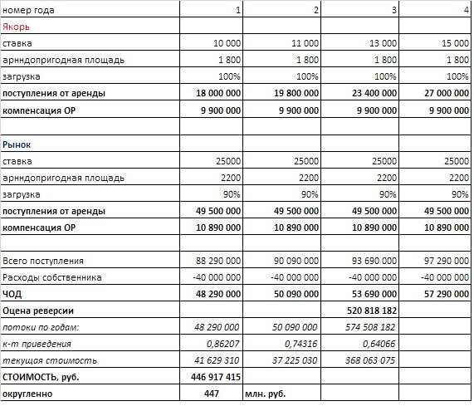
год | 1 | 2 | 3 | 4
Общая | 5,000.00 | 5,000.00 | 5,000.00 | 5,000.00
Пригодная | 4,000.00 | 4,000.00 | 4,000.00 | 4,000.00

Якорь
Ставка, руб/квм | 10,000.00 | 11,000.00 | 13,000.00 | 15,000.00
занимаемая площадь | 1,800.00 | 1,800.00 | 1,800.00 | 1,800.00
компенсация ОР, руб/квм арендуемой | 5,500.00 | 5,500.00 | 5,500.00 | 5,500.00
ОР собственника, руб/квм общей площади | 8,000.00 | 8,000.00 | 8,000.00 | 8,000.00
Доход от аренды | 18,000,000.00 | 19,800,000.00 | 23,400,000.00 | 27,000,000.00
доход от ОР | 9,900,000.00 | 9,900,000.00 | 9,900,000.00 | 9,900,000.00
Доход всего | 27,900,000.00 | 29,700,000.00 | 33,300,000.00 | 36,900,000.00

Рынок
Ставка, руб/квм | 25,000.00 | 25,000.00 | 25,000.00 | 25,000.00
занимаемая площадь | 1,980.00 | 1,980.00 | 1,980.00 | 1,980.00
компенсация ОР, руб/квм арендуемой | 5,500.00 | 5,500.00 | 5,500.00 | 5,500.00
ОР собственника, руб/квм общей площади | 8,000.00 | 8,000.00 | 8,000.00 | 8,000.00
Доход от аренды | 49,500,000.00 | 49,500,000.00 | 49,500,000.00 | 49,500,000.00
доход от ОР | 10,890,000.00 | 10,890,000.00 | 10,890,000.00 | 10,890,000.00
Доход всего | 60,390,000.00 | 60,390,000.00 | 60,390,000.00 | 60,390,000.00

ДВД | 88,290,000.00 | 90,090,000.00 | 93,690,000.00 | 97,290,000.00
ОР собственника | 40,000,000.00 | 40,000,000.00 | 40,000,000.00 | 40,000,000.00
ЧОД | 48,290,000.00 | 50,090,000.00 | 53,690,000.00 | 57,290,000.00
КК 11% |  |  |  | 0.11
Реверсия |  |  |  | 520,818,181.82
СД 16% | 0.16 | 0.16 | 0.16
МНОЖИТЕЛЬ | 0.86 | 0.74 | 0.64 | 0.64
ДДП | 41,629,310.34 | 37,225,029.73 | 34,396,910.49 | 333,666,164.70
РС | 446,917,415

